画面遷移図
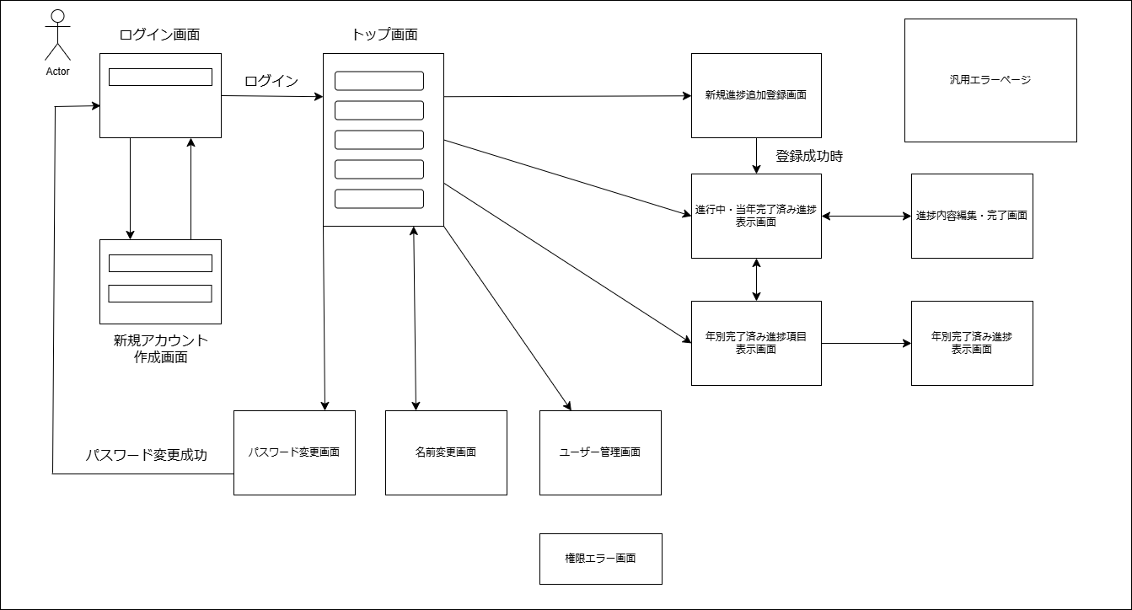
戻る

ログイン画面
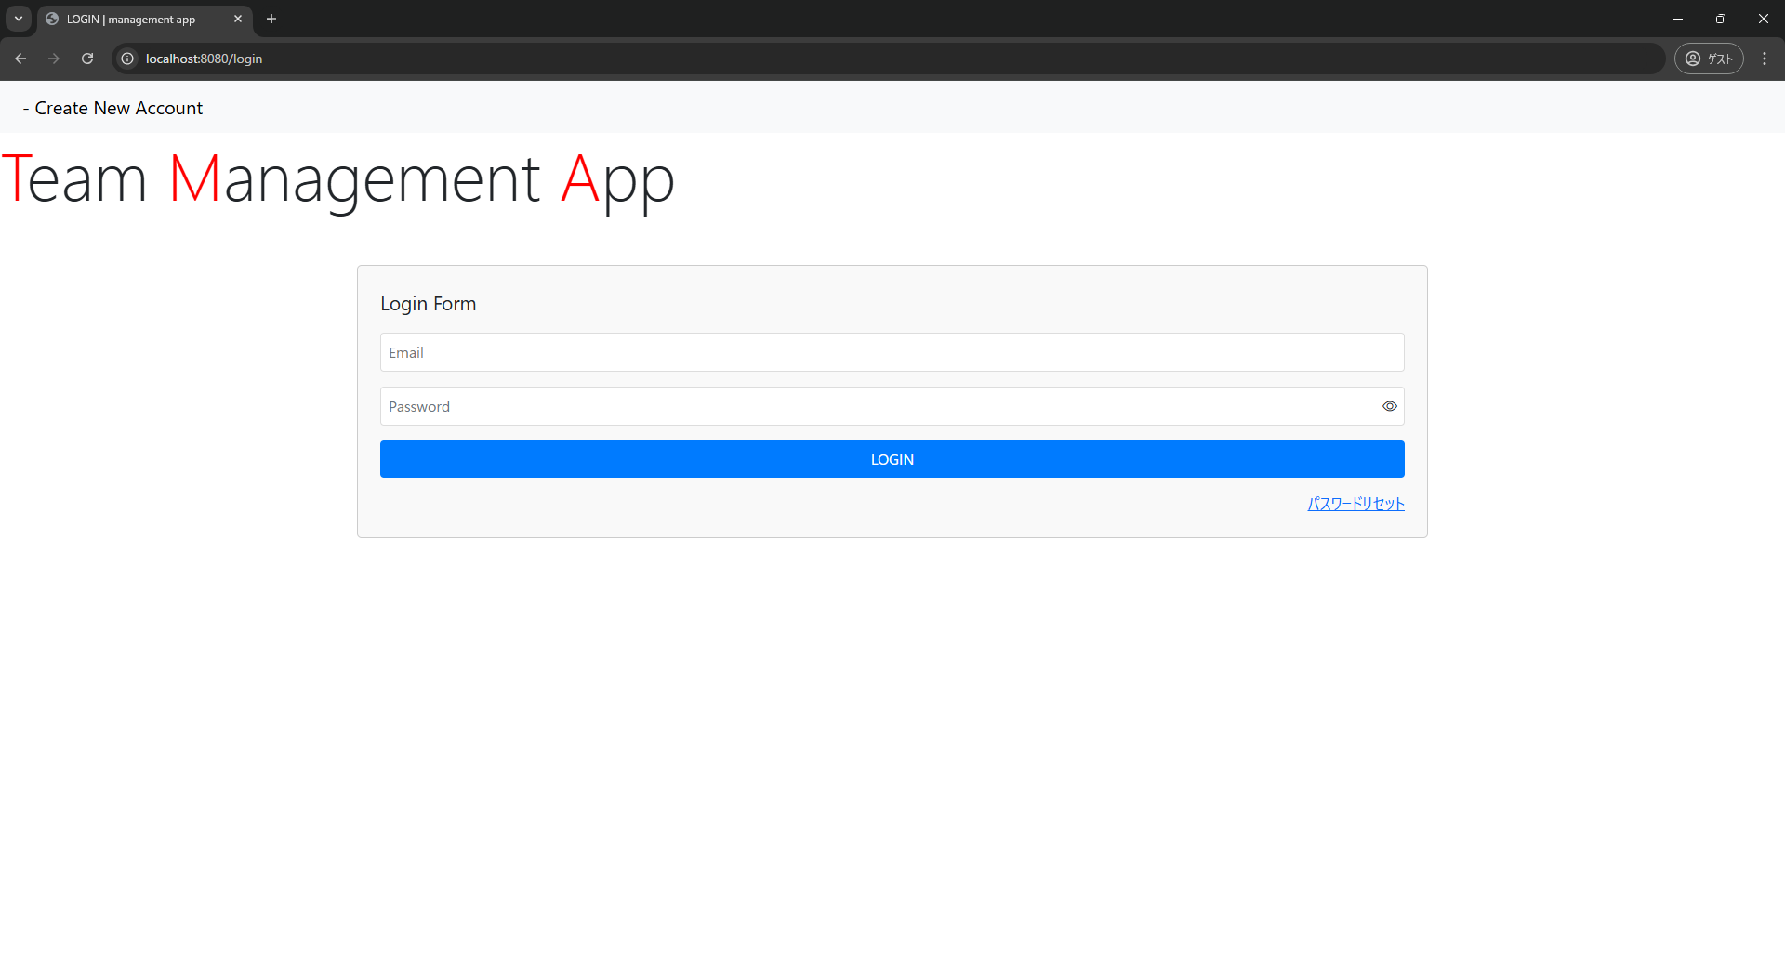
戻る

新規アカウント登録画面
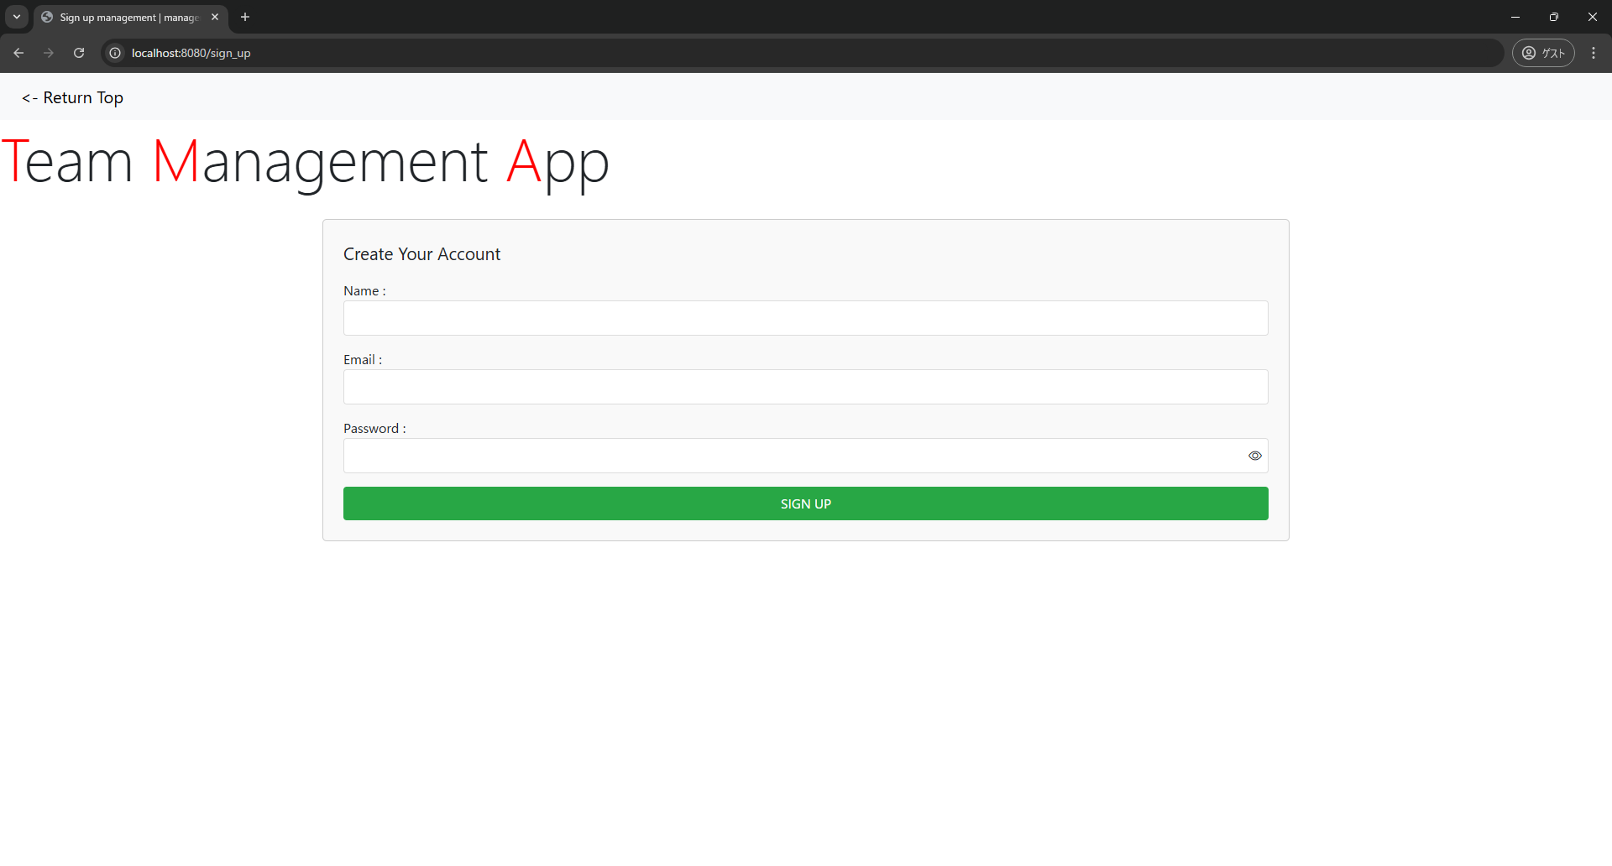
戻る

名前変更画面
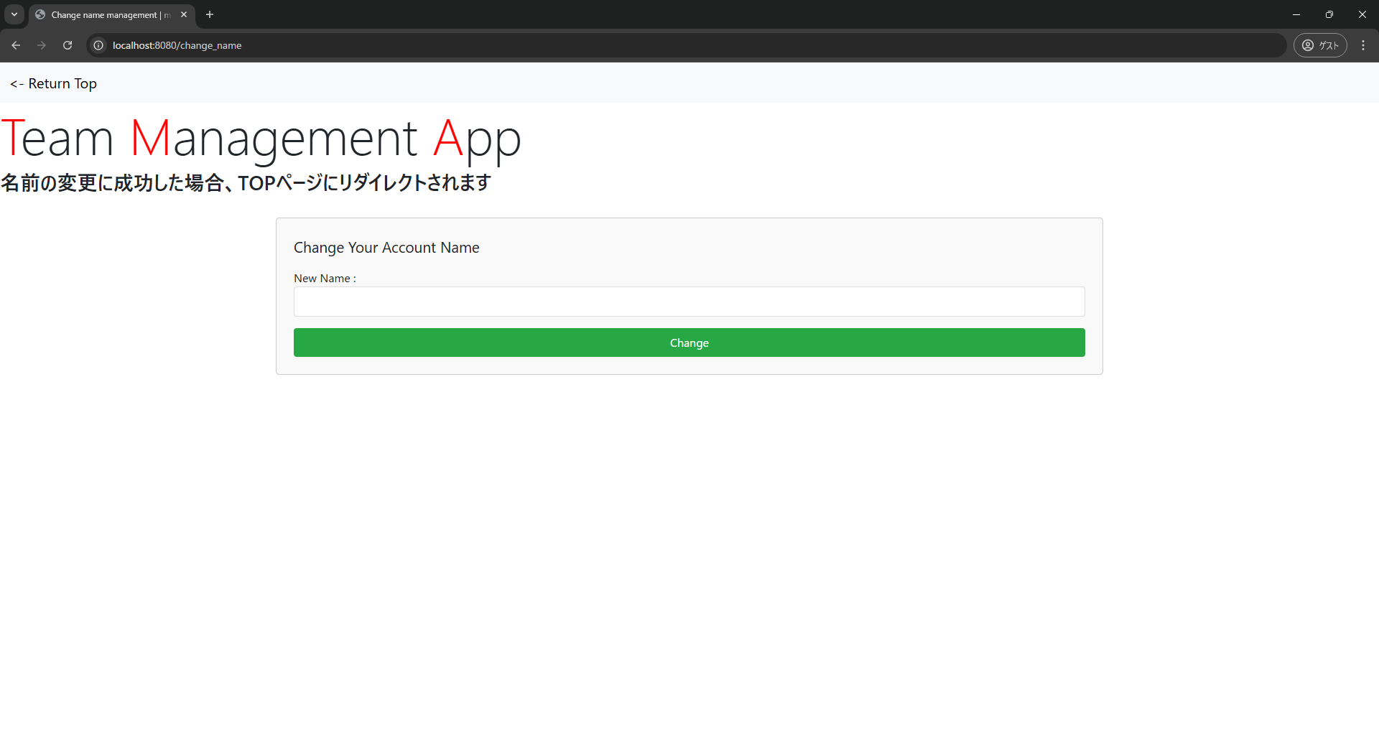
戻る

パスワード変更画面
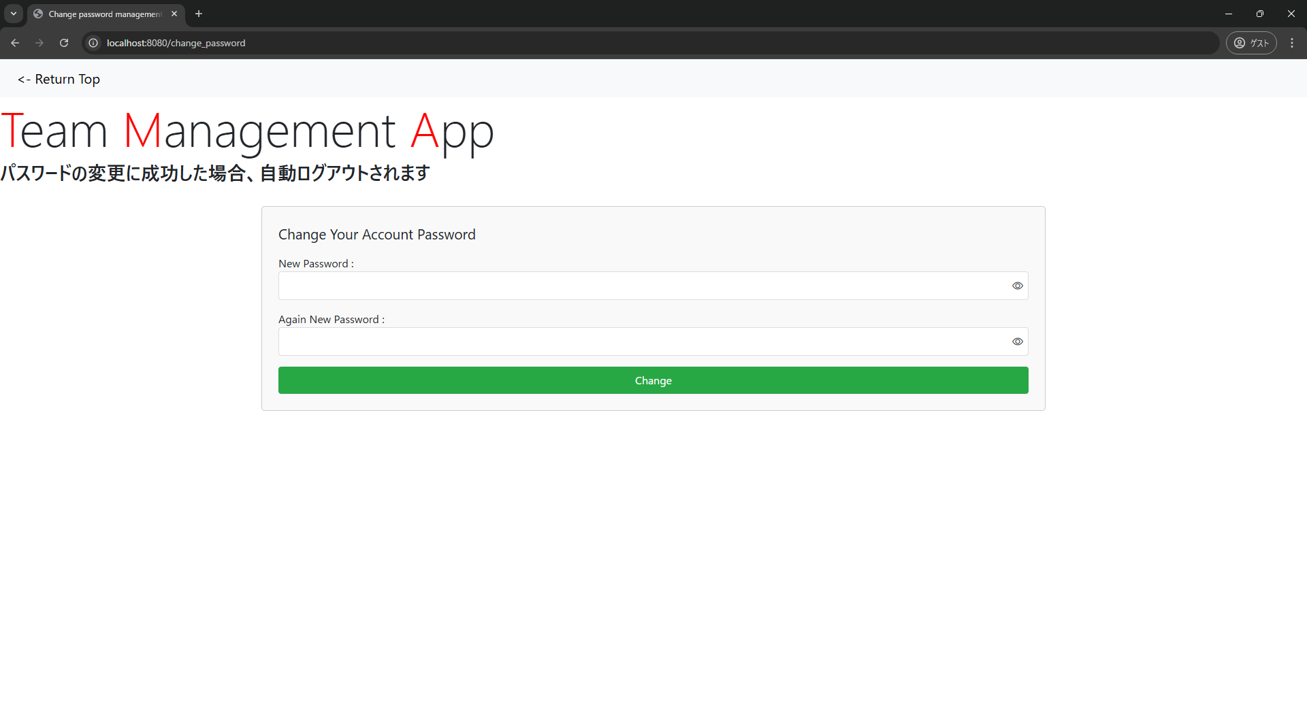
戻る

トップ画面
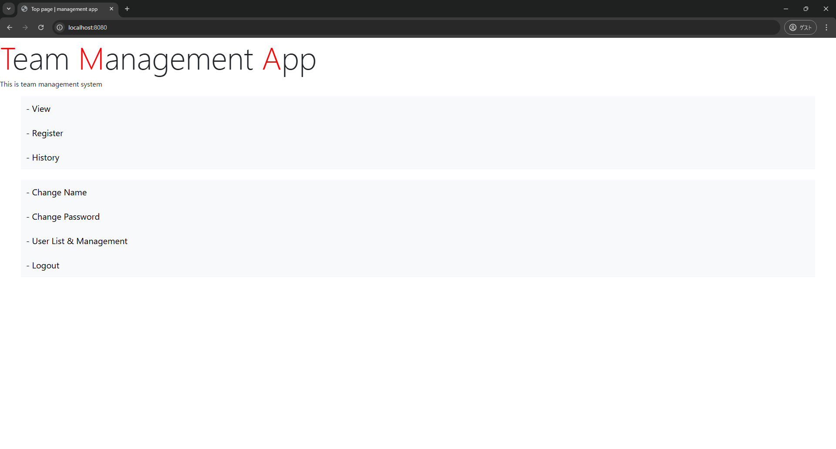
戻る

進行中・当年完了済み進捗表示画面
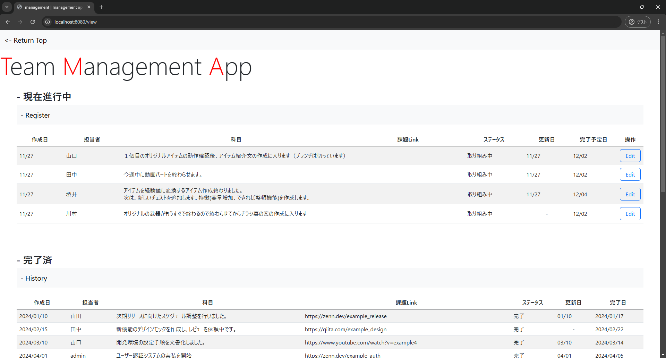
戻る

年別完了済み進捗項目表示画面
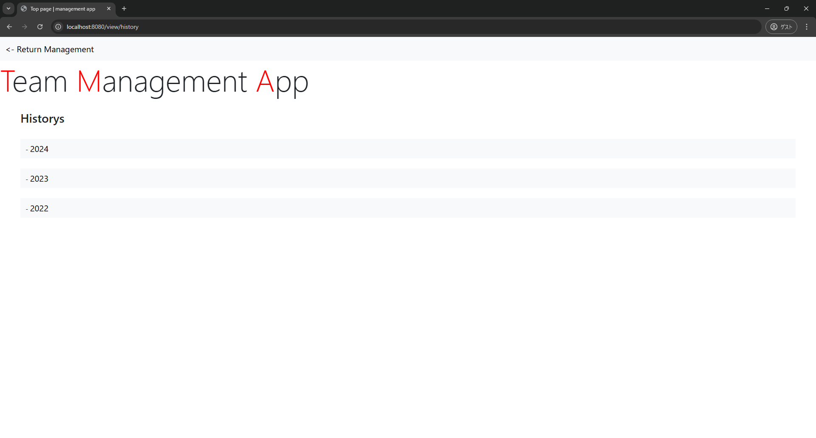
戻る

年別完了済み進捗表示画面
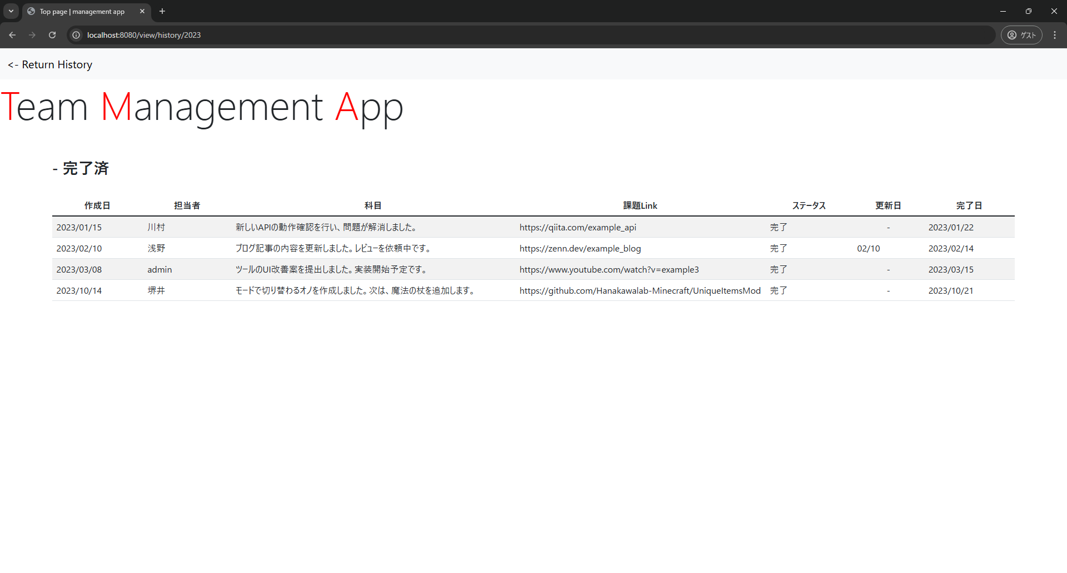
戻る

進捗内容編集・完了画面
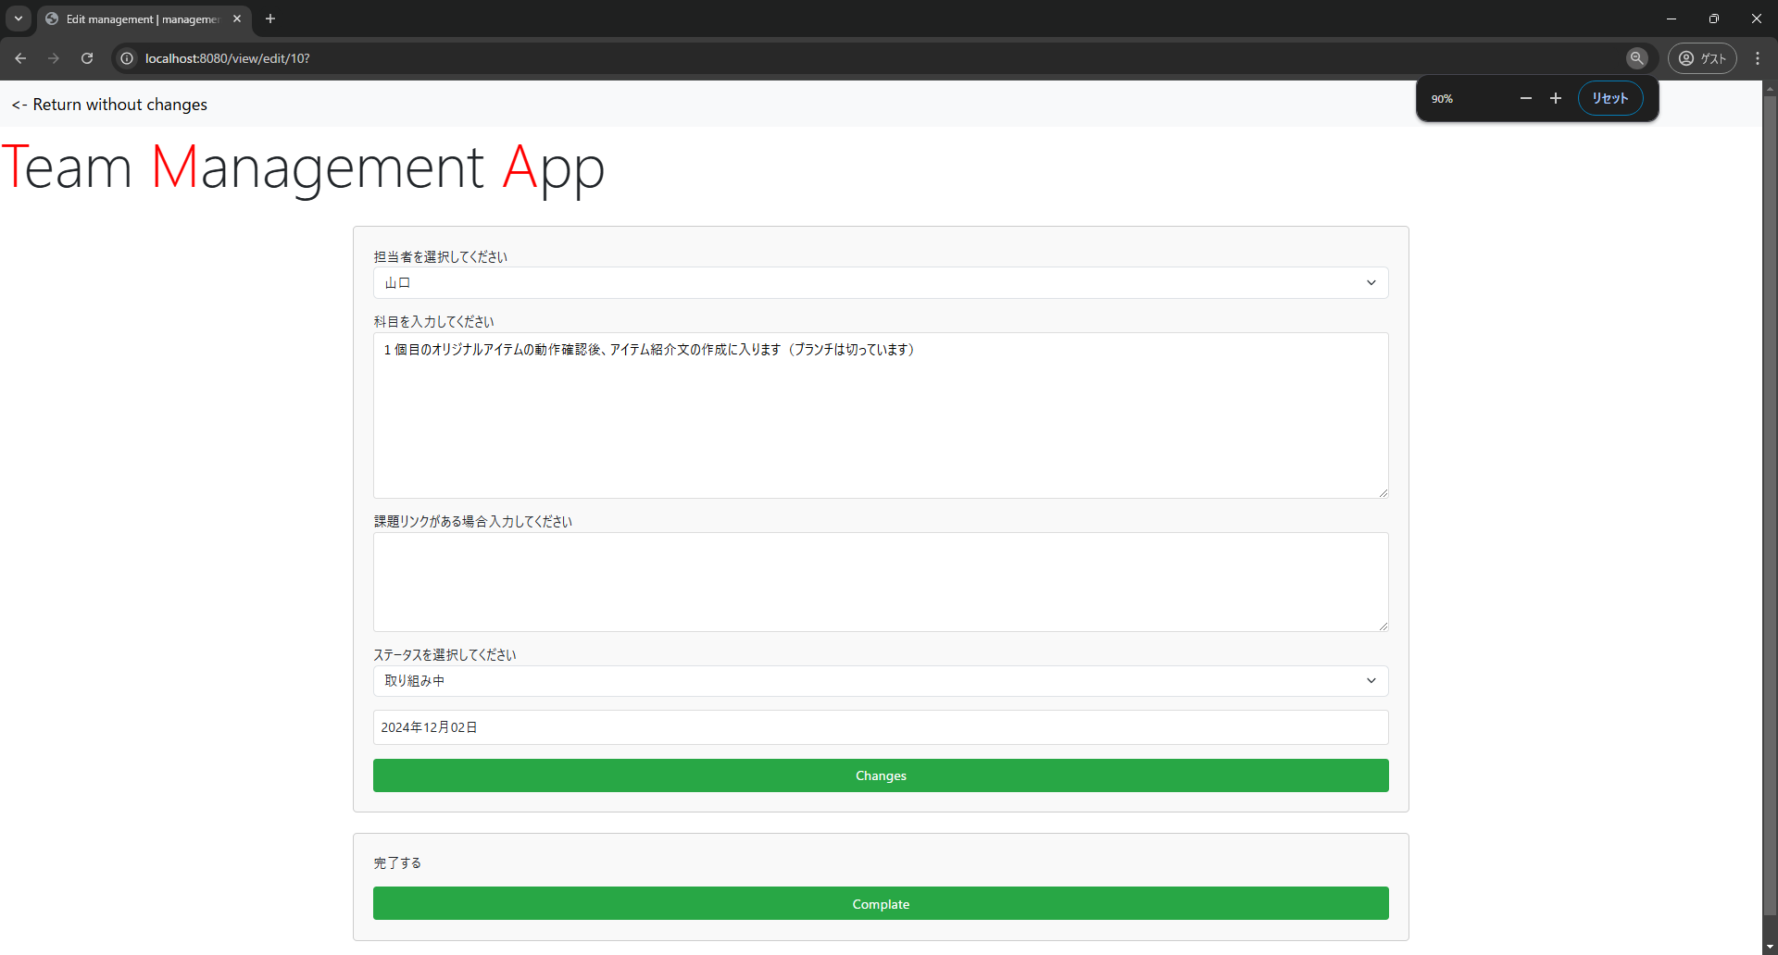
戻る

新規進捗追加登録画面
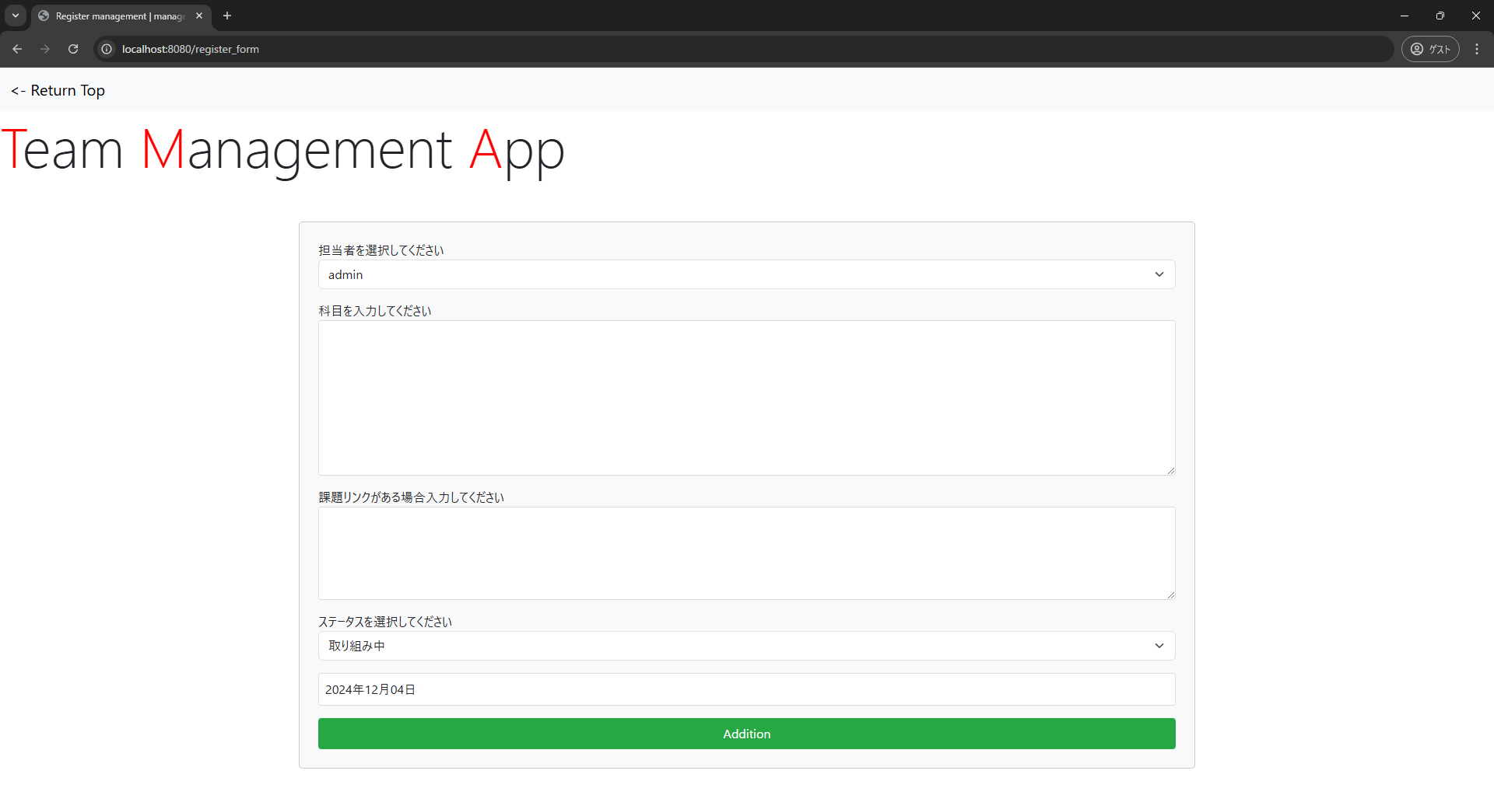
戻る

ユーザー管理画面
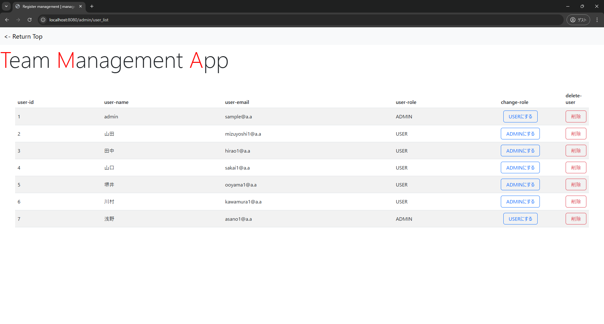
戻る

パスワードリセット申請画面
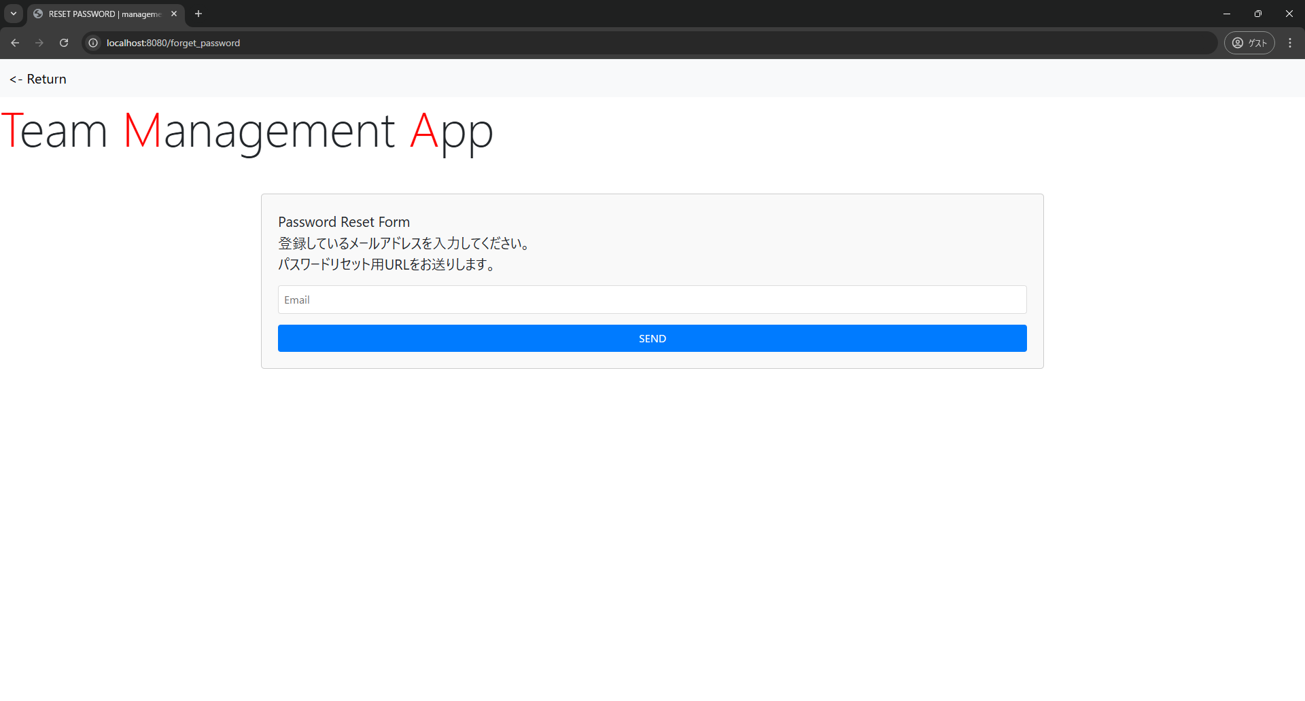
戻る

パスワードリセット時パスワード変更画面
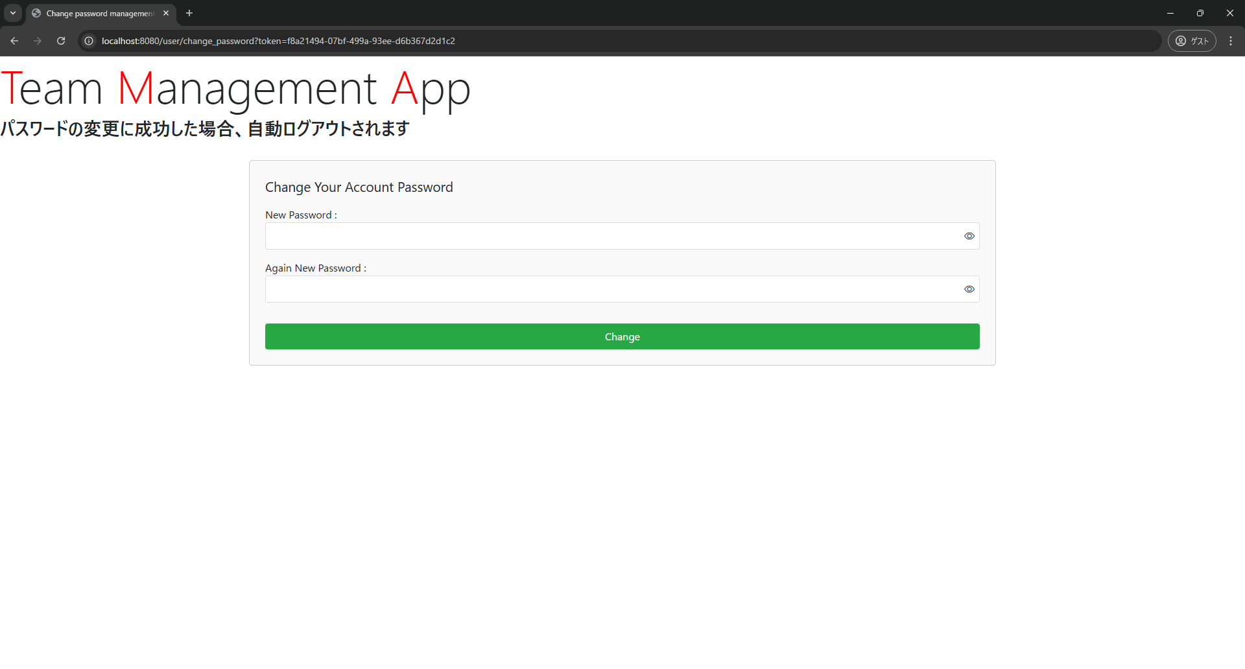
戻る

エラー画面-404
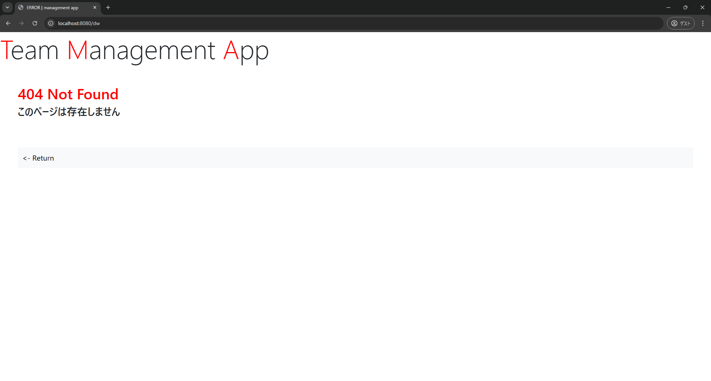
戻る

エラー画面-エラーハンドリング時
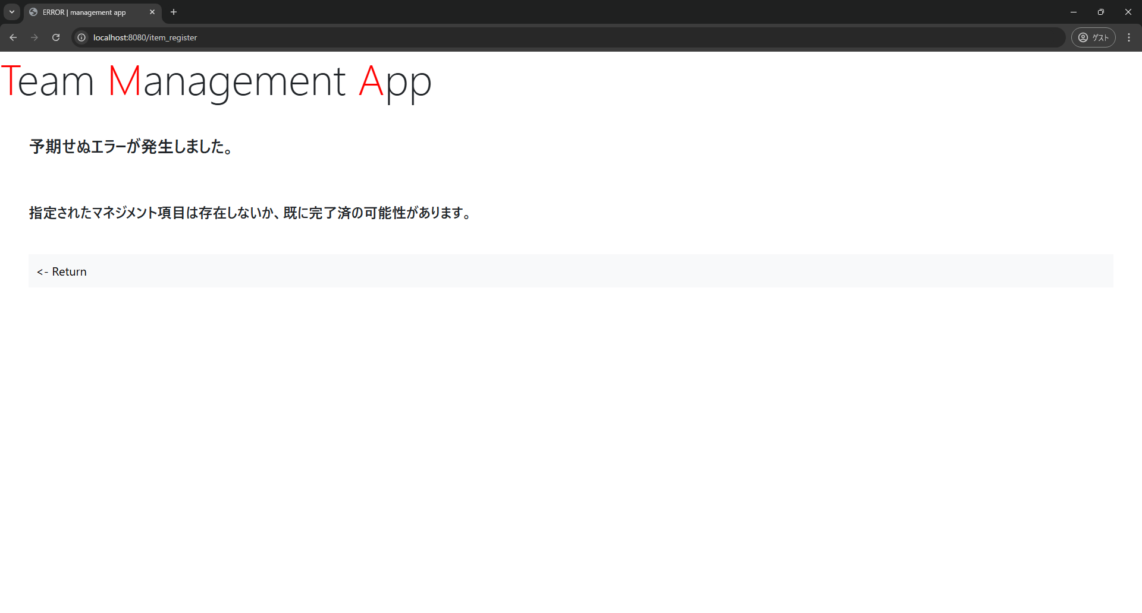
戻る

権限エラー画面
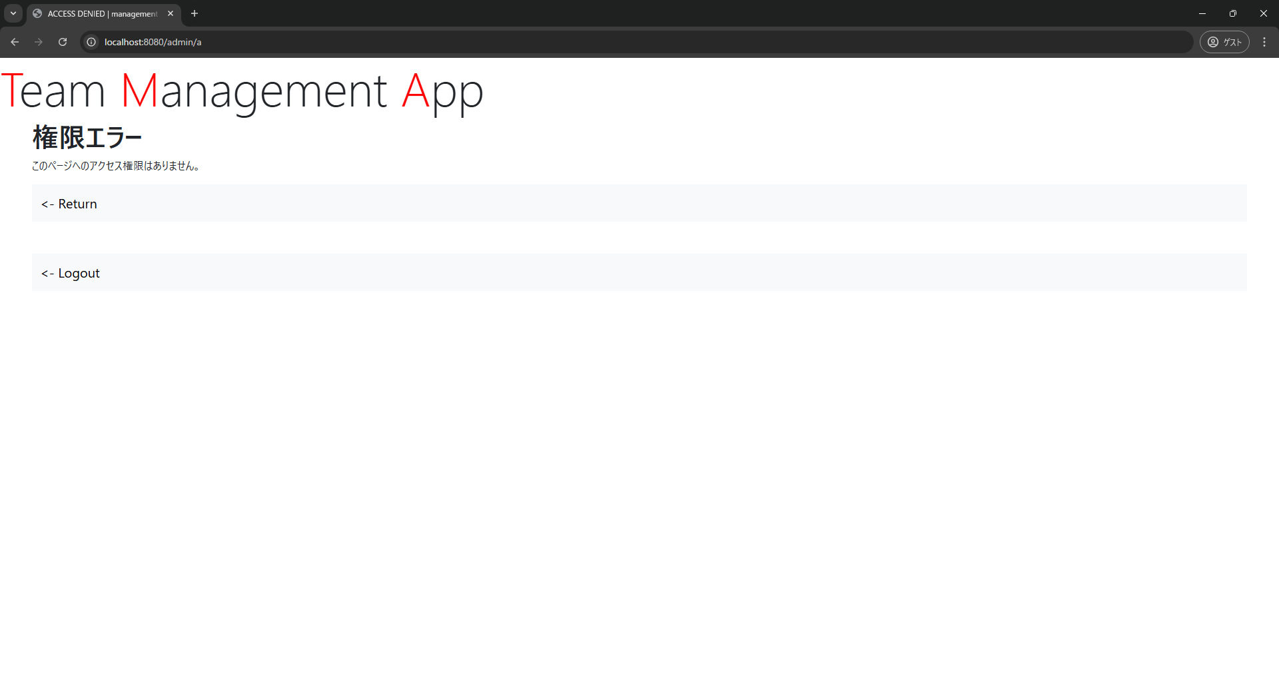
戻る

